상품제안서
윙투 파우치 | 상품코드: F25359

 |  |  |  |  |  |  | 02-412-0044 | www.easy1.co.kr
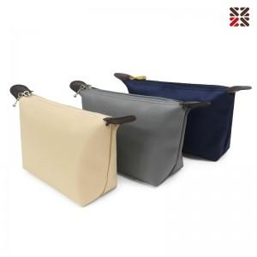

【상세/제작정보】 | <p>​<span style="background-color: rgb(255, 255, 255); font-family: dotum; font-size: 13px;">파우치 사이즈&nbsp; 200x120x60mm</span>​</p>

【인쇄/포장옵션】 | 실크 / OPP(비닐)

【공급단가】 | 수량 | 100~ | 300~ | 500~ | 1,000~ | 3,000~
*VAT별도 | 단가 | 2,500원 | 2,460원 | 2,400원 | 2,340원 | 2,300원

【상품 URL】 | https://easy1.co.kr:443/src/goods_detail.php?gdno=25359

